Sheet1
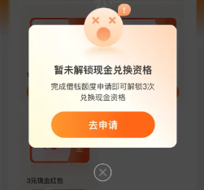
豆豆分（仅限部分豆豆钱用户） |  |  |  | 荣誉等级的种类 | 等级对应的豆豆分值 | 等级对应的权益
含义 | 豆豆分是豆豆钱依据科学模型算法，对用户履约能力、人脉关系、信用历史、身份特质、行为偏好5个维度进行综合评估，客观呈现个人历史信用表现的综合分值。 |  |  |  |  | 金融权益 | 生活权益 | 服务特权
活动入口 | 豆豆钱APP端，点击我的-头像右侧的图标； |  |  | 青铜荣誉 | 0-199分 | / | 每日金币、尊享兑换
豆豆分值 | 豆豆分值200分——1000分，分值越高代表了在各项维度中表现越好，拥有的权益也越多； |  |  | 白银荣誉 | 200-299分 | 免息券 | 每日金币、尊享兑换、金币礼遇、100+大牌
荣誉等级的含义 | 是根据用户在豆豆钱平台内累计获得的豆豆分所决定的，用户累计的豆豆分达到一定的门槛即可升级到对应等级。 |  |  | 黄金荣誉 | 300-499分 | 免息券 | 每日金币、尊享兑换、金币礼遇、100+大牌、百元专车券
荣誉等级的有效期 | 1个自然月，每月28日进行等级更新。 (青铜荣誉用户提交资料后实时升级为白银荣誉用户） |  |  | 钻石荣誉 | 500-699分 | 免息券 | 每日金币、尊享兑换、金币礼遇、100+大牌、百元专车券、无忧搬家券
荣誉等级特权说明 | 不同等级用户可享受该等级专属的权益。等级权益提供方可能会根据运营等实际情况对权益进行动态调整，具体权益以页面展示为准。每个荣誉等级对应的权益详见右侧表格； |  |  | 王者荣誉 | 700-1000分 | 免息券、专享提额 | 每日金币、尊享兑换、金币礼遇、100+大牌、百元专车券、无忧搬家券 | 专属客服
新人专属限时金币福利 | 1、活动时间：2023年8月31日起 2、活动客群：豆豆分活动对于注册7天内用户，新增新人专属限时金币福利。 4、专属活动内容： ①注册时间≤7天内用户APP端显示：新人七日福利，用户可根据APP页面内容完成相应的签到和任务，获取对应的金币，金币可用户兑换对应礼品。 ②奖励分类：包含金币、现金和卡券（优惠券、免息金（或叫抵扣金）、提额券）三种。每日最多3种奖励，最少1种奖励，符合条件用户活动期内奖励均可见，最终奖励展示已APP实际展示为准。 ③金币商城可兑换商品，仅限7天内注册用户，注册时间＞7天，该板块隐藏。 商城兑换分类如下，大概如下，仅做内部了解，最终兑换数值以用户App为准。 兑换分类 商品名称 兑换金币数 兑换门槛及次数上线 现金红包 1元 500 完成额度申请才能解锁现金兑换权益 活动期间每人最高可兑换3次 用户场景模拟： 若用户反馈金币充足，继续参与没有获得对应金币/现金，坐席先根据用户信息在系统查询是否为黑名单用户，若查询为是，则话术告知非常抱歉给您带来不好的体验，每人每日上线x金币/现金目前无法兑换，具体使用规则，您可以在APP金币使用规则中查看，以您APP实际展示为准（切勿按黑名单展示内容告知，若用户不接受可投诉反馈）若正常用户参与异常，可发送市场活动工单，反馈运营核实处理。 二线投诉受理到此类升级用户，话术同一线一致。（不接受市场活动工单处理） 系统黑名单查询路径：客服系统-营销相关功能-客服黑名单 |  |  | 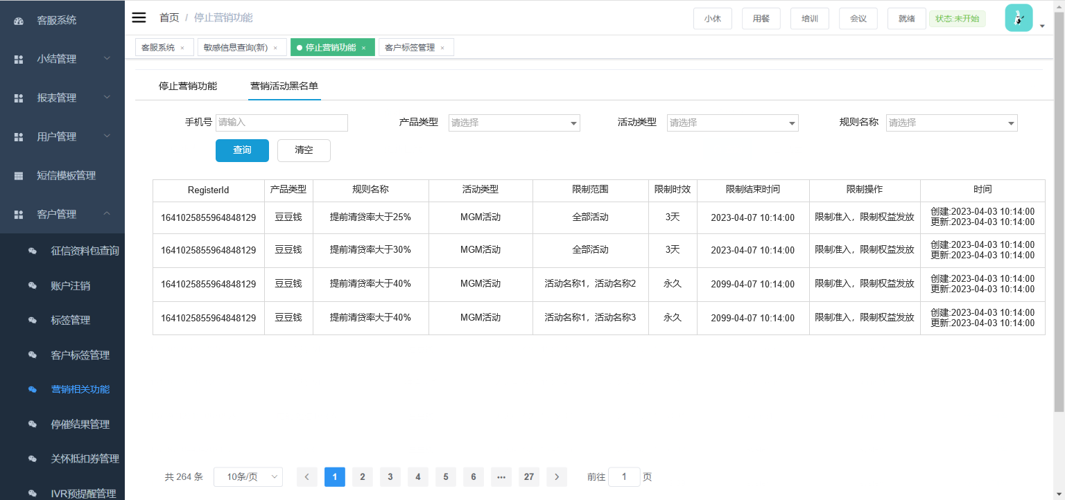
已解锁后的权益点击后的跳转页 | 每日金币：点击跳转到“任务中心” 尊享兑换：金币商城 金币礼遇：点击发放金币，然后跳转任务中心、已领取的只跳转“任务中心” | 100+大牌：跳转巨省页 百元专车券：跳转“卡券中心” 无忧搬家券：直接跳转“卡劵中心” | 加速审核：跳转app首页 优先放款：跳转 app 首页 专属客服：跳转客服页面 免息劵福利：跳转“卡券中心” 专享提额：跳转“卡劵中心”
金币使用说明 | 金币是线上服务平台发行的专属虚拟币，仅限于线上服务平台用户使用。可用于在兑换商城直接兑换优惠券等多种权益，金币不可转让、赠送、售卖； 用户通过完成任务所获得的的金币需主动领取至账户后方可使用，金币领取有效期为7天，即从金币发放之日起的7天内可进行金币领取，过期则金币消失； 金币使用有效期：用户领取至账户的金币，使用有效期为一年，超时未使用的金币将无法使用；
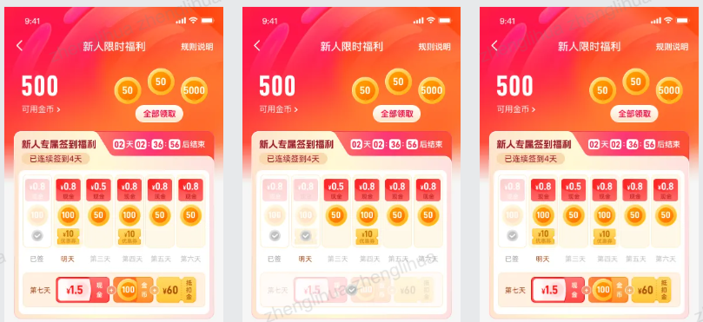
查看客户豆豆分路径 | ①、客服系统—订单管理—订单查询—输入客户信息，点击查询—查看详情—增值业务信息—选择“豆豆分” ②、客服系统—订单管理—贷前查询—输入客户信息，点击查询—查看详情—增值业务信息—选择“豆豆分”
领取权益规则 | 用户在当个自然年周期内，首次达到当年的最高等级可以获得奖励，否则无法获得奖励。例如，用户当年首次升级到钻石，此时用户可以领取钻石奖励。但是如果用户此时发生降级，降到了黄金，此时由于黄金不是当年度最高等级，所以无法获得奖励。此时用户升到王者，可以获得王者奖励。但是如果二次升到了钻石，也无法获得奖励。 若客户连续多个月份都保持在同一荣誉等级时（没有升降级），没有领取的权益可以一直领；
注意事项 | ①若客户进线咨询称已经到达了等级，但领取不了权益。坐席可询问客户是否是第一次达到的等级。若不是，则告知客户首次达到当年的等级可以获得对应的奖励，若当时未领取，后续无法再领，建议客户冲刺更高的等级；
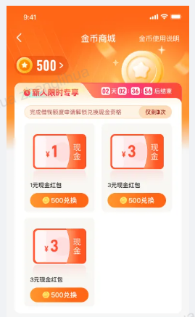
 | ②若客户在使用卡券类（例如息费券等）。如果出现优惠券无法使用问题，收集客户信息，发送运维工单；卡券类（例如：话费券、外卖红包券等）、卡密类（视频优惠券等）、100+大牌购物类（例如6折购大牌的优惠活动等）。如出现该类的权益无法使用问题，引导客户拨打福禄客服热线：4000012806
 | ③豆豆分的相关UI图可以知识库搜索《豆豆分UI图》

